2016-2018
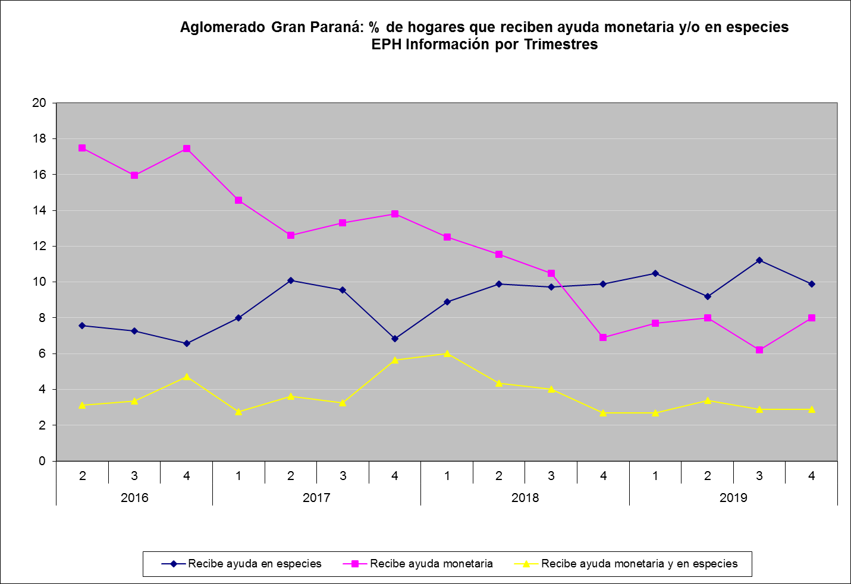
Porcentaje de hogares que reciben ayuda monetaria y/o en especies. Aglomerado Gran Paraná. EPH. Segundo Trimestre 2016 a cuarto Trimestre 2019

Trimestres |  | Total |  | No recibe ayuda |  | Recibe ayuda en especies |  | Recibe ayuda monetaria |  | Recibe ayuda monetaria y en especies
 |  | % | Cantidad de hogares | % | Cantidad de hogares | % | Cantidad de hogares | % | Cantidad de hogares | % | Cantidad de hogares
2016 | 2 | 100.0 | 84,220 | 71.8 | 60,479 | 7.6 | 6,384 | 17.5 | 14,736 | 3.1 | 2,621
 | 3 | 100.0 | 81,100 | 73.4 | 59,537 | 7.3 | 5,894 | 16.0 | 12,957 | 3.3 | 2,712
 | 4 | 100.0 | 77,926 | 71.2 | 55,515 | 6.6 | 5,124 | 17.5 | 13,608 | 4.7 | 3,679
2017 | 1 | 100.0 | 76,732 | 74.7 | 57,311 | 8.0 | 6,146 | 14.6 | 11,172 | 2.7 | 2,103
 | 2 | 100.0 | 80,380 | 73.7 | 59,235 | 10.1 | 8,106 | 12.6 | 10,140 | 3.6 | 2,899
 | 3 | 100.0 | 82,901 | 73.9 | 61,248 | 9.6 | 7,934 | 13.3 | 11,026 | 3.2 | 2,693
 | 4 | 100.0 | 81,688 | 73.7 | 60,221 | 6.8 | 5,587 | 13.8 | 11,280 | 5.6 | 4,600
2018 | 1 | 100.0 | 79,147 | 72.6 | 57,464 | 8.9 | 7,044 | 12.5 | 9,893 | 6.0 | 4,746
 | 2 | 100.0 | 78,053 | 74.2 | 57,911 | 9.9 | 7,733 | 11.5 | 9,015 | 4.3 | 3,394
 | 3 | 100.0 | 80,284 | 75.8 | 60,825 | 9.7 | 7,818 | 10.5 | 8,430 | 4.0 | 3,211
 | 4 | 100.0 | 79,988 | 80.5 | 64,390 | 9.9 | 7,919 | 6.9 | 5,519 | 2.7 | 2,160
2019 | 1 | 100.0 | 104,459 | 79.1 | 82,406 | 10.5 | 10,939 | 7.7 | 8,022 | 2.7 | 2,813
 | 2 | 100.0 | 104,180 | 79.4 | 82,719 | 9.2 | 9,585 | 8.0 | 8,334 | 3.4 | 3,542
 | 3 | 100.0 | 103,367 | 79.7 | 82,383 | 11.2 | 11,577 | 6.2 | 6,409 | 2.9 | 2,998
 | 4 | 100.0 | 106,258 | 79.2 | 84,156 | 9.9 | 10,520 | 8.0 | 8,501 | 2.9 | 3,081

Notas:
Ayuda Monetaria: el hogar y sus miembros recibe subsidio o ayuda social en dinero del gobierno u otras instituciones. Incluye becas y planes sociales.
Ayuda en Especies: el hogar recibe mercaderías, ropa, alimentos, medicamentos, etc. del gobierno, iglesias, escuelas y otras instituciones.
Fuente: Encuesta Permanente de Hogares. DEC/INDEC
Elaboración: Dirección General de Estadística y Censos de Entre Ríos.

Hoja1
Aglomerado Gran Paraná
Porcentaje de hogares que reciben ayuda monetaria y/o en especies.
EPH. Segundo Trimestre 2016 a 2019

Trimestres |  | Total |  | No recibe ayuda |  | Recibe ayuda en especies |  | Recibe ayuda monetaria |  | Recibe ayuda monetaria y en especies
 |  | % | Cantidad de hogares | % | Cantidad de hogares | % | Cantidad de hogares | % | Cantidad de hogares | % | Cantidad de hogares
2016 | 2 | 100.0 | 84,220 | 71.8 | 60,479 | 7.6 | 6,384 | 17.5 | 14,736 | 3.1 | 2,621
 | 3 | 100.0 | 81,100 | 73.4 | 59,537 | 7.3 | 5,894 | 16.0 | 12,957 | 3.3 | 2,712
 | 4 | 100.0 | 77,926 | 71.2 | 55,515 | 6.6 | 5,124 | 17.5 | 13,608 | 4.7 | 3,679
2017 | 1 | 100.0 | 76,732 | 74.7 | 57,311 | 8.0 | 6,146 | 14.6 | 11,172 | 2.7 | 2,103
 | 2 | 100.0 | 80,380 | 73.7 | 59,235 | 10.1 | 8,106 | 12.6 | 10,140 | 3.6 | 2,899
 | 3 | 100.0 | 82,901 | 73.9 | 61,248 | 9.6 | 7,934 | 13.3 | 11,026 | 3.2 | 2,693
 | 4 | 100.0 | 81,688 | 73.7 | 60,221 | 6.8 | 5,587 | 13.8 | 11,280 | 5.6 | 4,600
2018 | 1 | 100.0 | 79,147 | 72.6 | 57,464 | 8.9 | 7,044 | 12.5 | 9,893 | 6.0 | 4,746
 | 2 | 100.0 | 78,053 | 74.2 | 57,911 | 9.9 | 7,733 | 11.5 | 9,015 | 4.3 | 3,394
 | 3 | 100.0 | 80,284 | 75.8 | 60,825 | 9.7 | 7,818 | 10.5 | 8,430 | 4.0 | 3,211
 | 4 | 100.0 | 79,988 | 80.5 | 64,390 | 9.9 | 7,919 | 6.9 | 5,519 | 2.7 | 2,160
2019 | 1 | 100.0 | 104,459 | 79.1 | 82,627 | 10.5 | 10,968 | 7.7 | 8,043 | 2.7 | 2,820
 | 2 | 100.0 | 104,180 | 79.4 | 82,719 | 9.2 | 9,585 | 8.0 | 8,334 | 3.4 | 3,542
 | 3 | 100.0 | 103,367 | 79.7 | 82,383 | 11.2 | 11,577 | 6.2 | 6,409 | 2.9 | 2,998
 | 4 | 100.0 | 106,258 | 79.2 | 84,156 | 9.9 | 10,520 | 8.0 | 8,501 | 2.9 | 3,081

Notas:
Ayuda Monetaria: el hogar y sus miembros recibe subsidio o ayuda social (en dinero) del gobierno u otras instituciones. Incluye planes sociales.
Ayuda en Especies: el hogar recibe mercaderías, ropa, alimentos del gobierno, iglesias, escuelas, etc.
Fuente: Encuesta Permanente de Hogares. DEC/INDEC

Aglomerado Gran Paraná: % de hogares que reciben ayuda monetaria y/o en especies EPH Información por Trimestres
 | Recibe ayuda en especies | Recibe ayuda monetaria | Recibe ayuda monetaria y en especies
2 | 7.5801472334 | 17.497031584 | 3.1120873902
3 | 7.2675709001 | 15.976572133 | 3.3440197287
4 | 6.5754690347 | 17.462721043 | 4.7211457023
1 | 8.0096960851 | 14.55976646 | 2.7407079185
2 | 10.084598159 | 12.615078378 | 3.6066185618
3 | 9.5704515024 | 13.300201445 | 3.248452974
4 | 6.8394378611 | 13.808637744 | 5.6311820586
1 | 8.9 | 12.5 | 5.9964370096
2 | 9.9009647291 | 11.543438433 | 4.3483274185
3 | 9.7379303473 | 10.5 | 4

